Sheet1
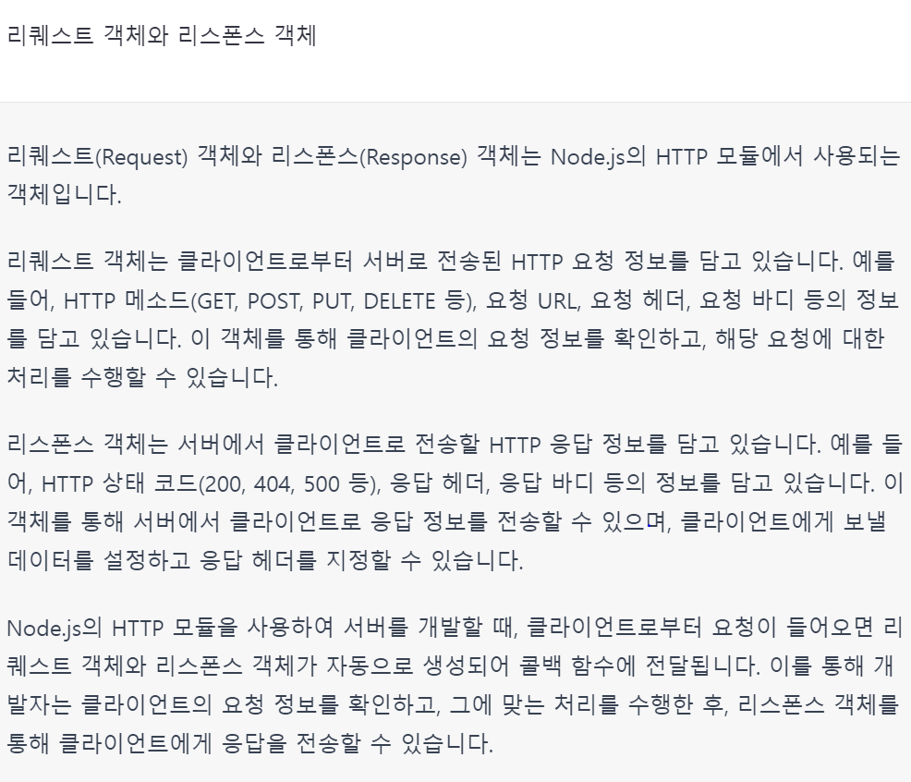
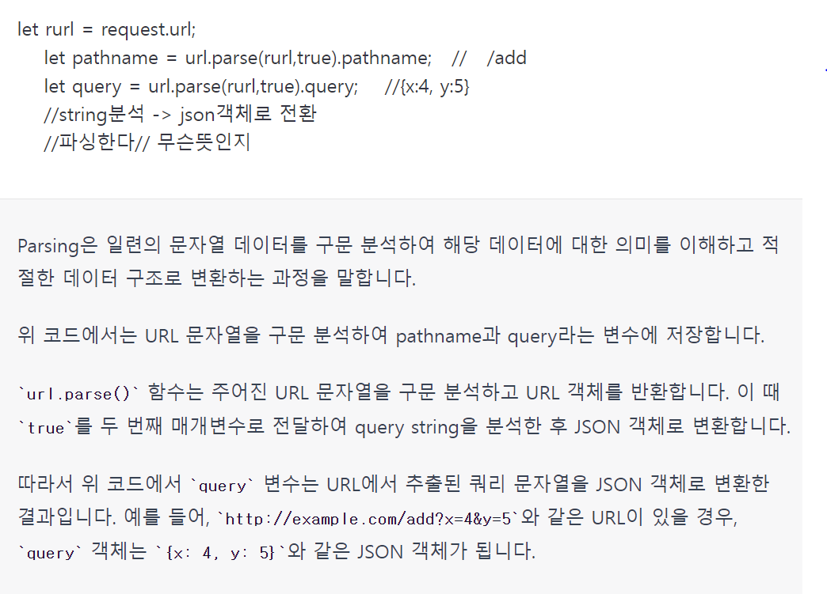
node.js | -- react나 view가 돌아간다
react -인스타, 페이스북 만들때 쓴 기술

백현숙
010-9083-7981
littleconan@hanmail.net

자바스크립트 - 인터프리터 언어 (모든 줄을 다 한번에 확인하는것이 아니고, 한 줄에 에러 없음 실행, 그 다음줄 실행, 에러가 어디서 났는지 명확하게 확인이 안됨
에러문구에 대해서 자세하게 설명해주지를 않음
자바- 컴파일러 언어, 모든 줄에 에러가 없어야 실행이 됨

배열의 대괄호 앞에는 세미콜론 꼭 붙여야 한다
보통은 세미콜론을 자동으로 붙여주는데 대괄호 앞에선 작동이 안됨.
에러를 잡을 때 맨 첫번째 뜨는 에러를 먼저 잡고(위에서 에러를 잡으면 밑에 에러가 사라지는 경우가 많음)
그 에러 부분만 보지 말고, 앞 뒤를 다 보쟈!
디버깅이 크롬이 편하다

인풋태그는

ctrl shift r : 크롬 캐쉬삭제 단축키

정보처리기사
정보보안기사

매개변수, parameter

for while switch만 break문을 먹는다
if는 break 안 먹음

동기식
비동기식 | : 실행시키고 바로 return, background 에서 시스템 열심히 일하고
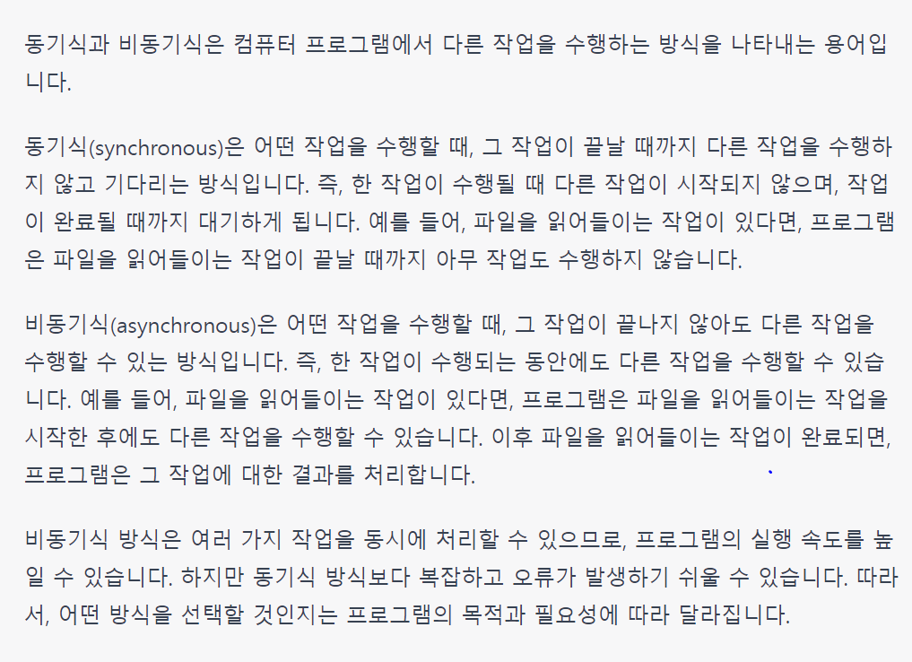

길고 해야 할 일이 많은 함수는, 함수표현식을 안 쓰는게 좋다

람다함수 : 함수의 이름을 갖지 않고, 임시로 만들어서 쓰는 함수의 총칭이 람다함수
 | 화살표함수도 람다
 | 자바스크립트에서는 화살표함수를 람다라고 함

스택 / 힙 메모리
값변수 int a == 스택에 a라는 변수가 들어가있음
참조변수 person = new Person(); == 스택에는 주소만 저장되고, person이라는 값은 힙메모리에 잇음
스택은 시스템이 알아서 정리함, 힙은 개발자들이 정리를 해야 함. 근데 c언어는 힙 메모리 정리가 안되는데, java는 알아서 힙메모리 정리를 해줌
이게 자바의 훌륭한점(개비지콜렉터)-이걸 최초로 만든게 자바!!!
자바는 참조변수가 딱 2개- 객체와 배열

html돔구조
document 라는건, HTML 문서 안의 요소를 가져오는것

GET방식 전송. ?뒤에 보내는 data의 정보가 담겨있다

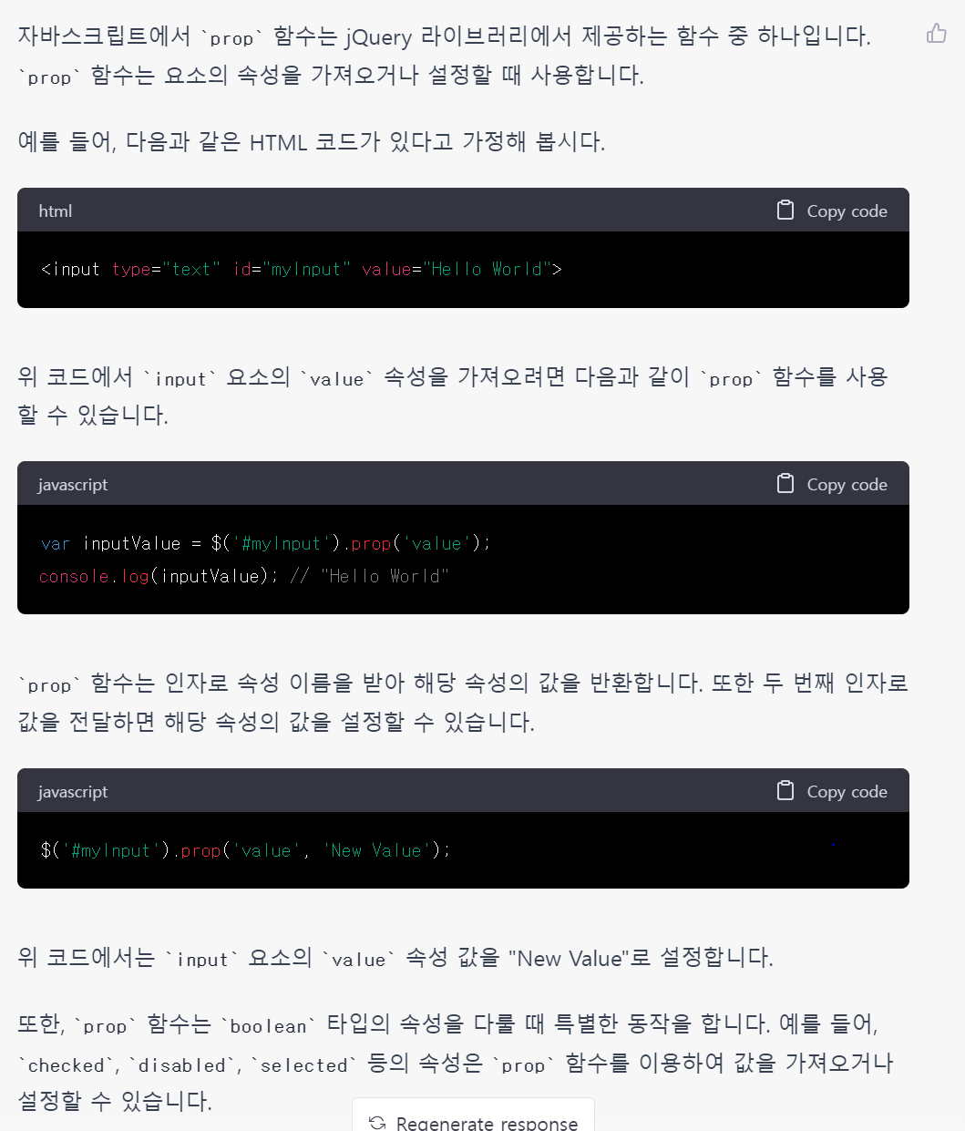

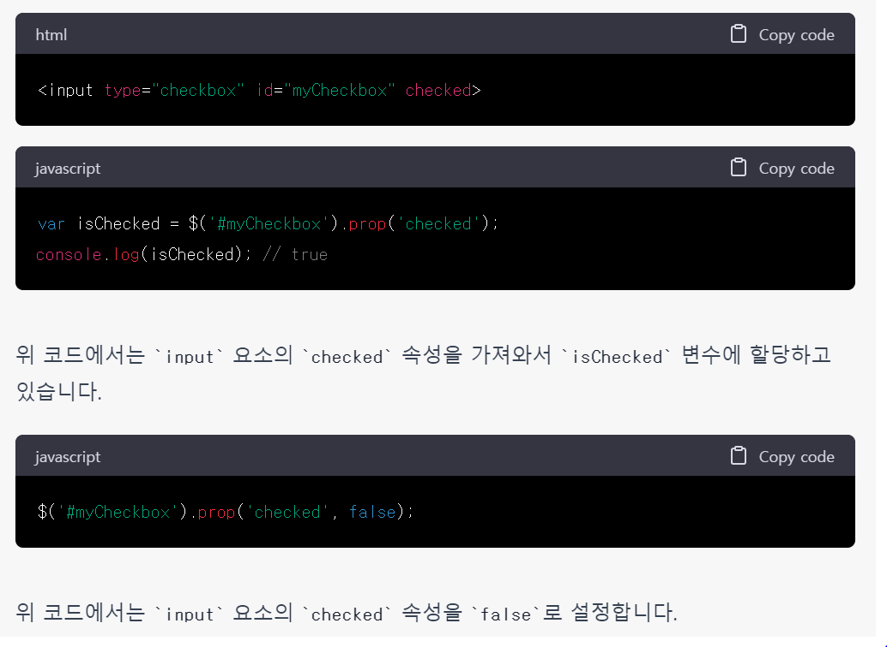

nodejs의 장점은 비동기식단일쓰레드서버라는것이다
서버를 만들 수 있는 간단한 라이브러리

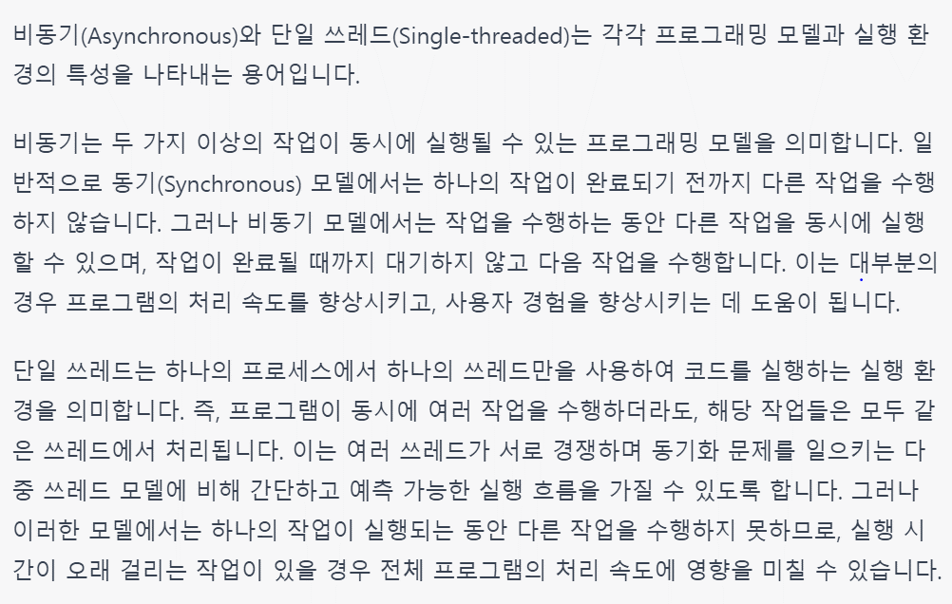

단일쓰레드 방식이라, 콜백함수사용

폴더의 옵션에서 숨김폴더 보이게 하면 보인다.

Sheet2
